表紙・改定履歴
Webダイレクト販売

画面設計書
共通画面仕様
G199

© 2020 Sasuke Financial Lab Inc.

変 更 記 録
版数 REV. | 作成更新日 | 変 更 内 容 | 担 当
01 | 2020-08-24 | 初版 | 小川
02 | 2020-09-14 | UI工程初版 | 小川
03 | 2020-11-04 | 補足説明画面の表示仕様シートの追加 | 小川
04 | 2020-11-18 | ポップアップのキャプチャ変更 | 須永
05 | 2020-11-24 | 「通知画面のリスト」シート及び「確認画面のリスト」シートを一律見直し | 小川
06 | 2020-11-24 | 確認画面のリスト追加 本人確認書類アップロード画面 No12 表面、裏面のいずれかにアップロードファイルが選択されている場合で、セレクトボックスを 変更した際 | 須永
07 | 2020-12-16 | 試算結果画面の通知内容を記載 | 小川
08 | 2020-12-23 | 確認画面リスト ・G0118_告知情報確認画面(AURA) 親子関係の質問の修正ボタンを押下した時の確認ポップアップ内容を追記 | 須永
09 | 2021-02-01 | 共通ポップアップ・画面レイアウトを整理 | 須永

共通ポップアップ・画面レイアウト
共通ポップアップ・画面レイアウト |  |  |  |  |  | システム | 画面名
 |  |  |  |  |  | Webダイレクト販売 | 共通画面仕様

 | 呼び出し元から設定された情報をもとに描画される動的な画面である
 | 表示内容や処理など、表示元の画面で設定される
 | 各呼び出し元画面にポップアップとして配置され、画面としてURLを持たない

 | ※ポップアップは裏のヘッダーにかぶるように表示する
 | ※基本的に、ポップアップは全ての要素より前であり、他の要素はグレーレイヤーより裏とする
1
 |  |  | ■補足説明ポップアップ |  |  |  |  | ■加入傾向・補足説明ポップアップ(公式HP共通)
 |  |  |  |  |  |  |  |  | コンテンツは外部HTMLから呼び出し
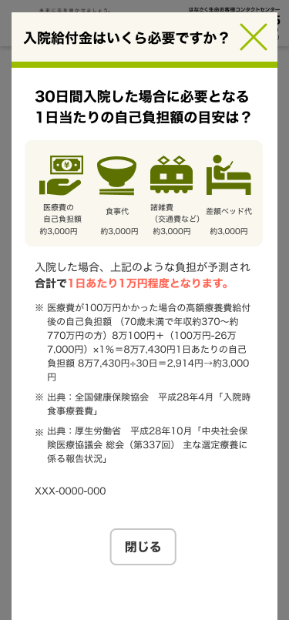

2

3
1

A
B

4

 |  |  | ■確認ポップアップ |  |  |  |  | ■通知ポップアップ
 |  |  |  | 操作を進める際に、確認を行う |  |  |  |  | 完了通知などを表示する
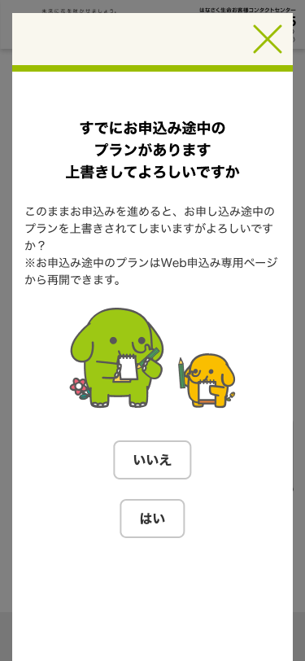
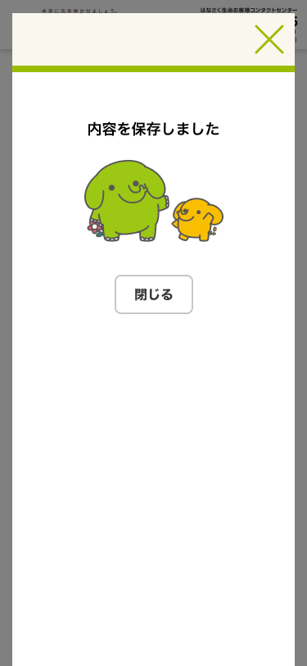

1

D
C

1
2

 |  |  |  | ■ポップアップエラー画面
 |  |  |  |  | APIエラー時に表示する
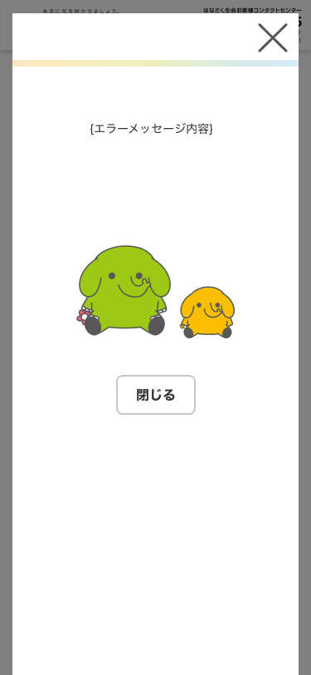

E

1

 |  | ■強制遷移エラー画面
 |  |  | 操作や異常なエラーなどで、最初から操作を行ってもらう必要がある場合に遷移する

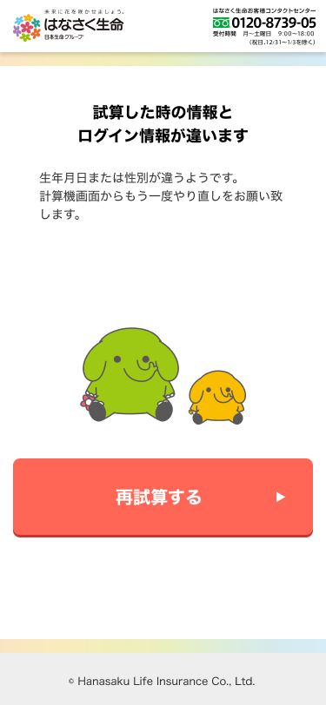

F

1

 |  |  | ■完了画面
 |  |  |  | 操作が完了した際、画面として表示

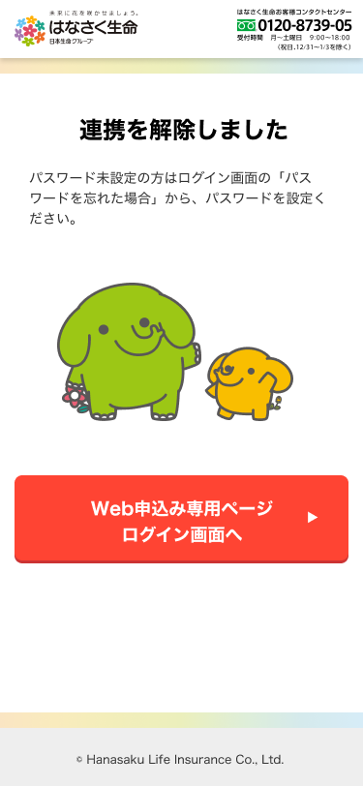

G

1

確認ポップアップ一覧
確認ポップアップ一覧 |  | システム |  | 画面名 |  |  | 画面ID
 |  | Webダイレクト販売 |  | 共通画面仕様 |  |  | G199
No | 画面名 | トリガー | 概要 |  | 見出し | 本文 |  | 画像ファイル名

試算系の画面は変更に伴い一律見直し中
1 | G0102.試算結果画面 | 計算機画面からお見積りボタン押下時 | 翌月1日までに誕生日を迎える生年月日の場合 |  |  | お誕生日が近づいています お申込日とご契約日（翌月1日）の間にお誕生日があり、契約年齢が上がり保険料が高くなります。 「契約日に関する特則」を適用することで、お申込日時点の年齢でご契約することができます。 適用した場合は、お誕生日を迎える前にお申込みください。 ボタン名 「特則を適用する」「特則を適用しない」
2 | P0103.プラン選択画面 | 「オリジナルプラン」から既存プランに変更時 | プラン内容が変更される旨を表示 |  |  | 変更されたプランについてリセットされますがよろしいですか？
3 | G0108.個人情報確認画面 | 「次へ」ボタン押下時 | 申込途中のプランがある場合 |  |  | すでにお申込み途中の プランがあります 上書きしてよろしいですか このままお申込みを進めると、お申し込み途中のプランを上書きされてしまいますがよろしいですか？ ※お申込み途中のプランはWeb申込み専用ページから再開できます。 |  | img04.svg | 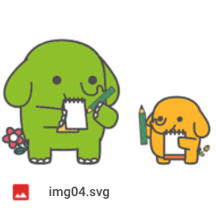
4 | G0117.告知情報入力画面(AURA) | 「次へ」ボタン押下時 | 親子関係のある質問で、親の質問が変更された場合 |  |  | 回答を変更すると、この質問に紐づいた質問をやり直していただくことがあります。 よろしいですか？ |  | img04.svg
5 | G0118.告知情報確認画面(AURA) | 「次へ」ボタン押下時 | 親子関係のある質問で、親の質問が変更された場合 |  |  | 回答を変更すると、この質問に紐づいた質問をやり直していただくことがあります。 よろしいですか？ |  | img04.svg
6 | G02XX.Web申込み専用ページ | ヘッダーの「ログアウト」押下時 | ログアウトする旨の確認 |  |  | ログアウトしますが、よろしいですか？ |  | img04.svg
7 | G0202.Web申込み専用ページトップ画面 | 「新規お申し込み手続き」押下時（申し込み手続き中データがある場合） | 現在のお申込みをキャンセルし、新規で手続きを開始することの確認 |  |  | 現在手続き中のお申し込みがあります。 新規にお申し込みを始めると現在のお申し込みがキャンセルされますが、新規で手続きを開始しますか？ |  | img04.svg
8 | G0208.Web申込み専用ページ特別条件付・不承諾画面 | 「承諾」押下時 | 特別条件の内容を確認して承諾するかの確認 |  |  | 特別条件の内容をご確認の上、承諾しお申し込み手続きを続行しますか？ |  | img04.svg
9 |  | 「取り消し」押下時 | 特別条件の内容を確認して取り消すかの確認 |  |  | 特別条件の内容をご確認の上、お申し込みの手続きを取り消しますか？ |  | img04.svg
10 | G0210.Web申込み専用ページ 特別条件付・承諾対応確認画面 | 「お申込みを完了する」押下時 | 特別条件を承諾するかの確認 |  |  | 特別条件の内容をご確認の上、お申し込みの手続きを完了しますか？ |  | img04.svg
11 | G0204.Web申込み専用ページメッセージBox詳細画面 | 不備対応が必要な場合の「回答する」 | 不備の内容に対しての回答文の送信前の確認を表示 |  |  | {入力された回答文} 上記の内容で送信しますか？ |  | img04.svg
12 | G0123_本人確認書類提出画面 G0206_Web申込み専用ページ本人確認書類提出画面 | 表面、裏面のいずれかに アップロードファイルが選択され ている場合で、セレクトボックスを押下 | 選択したファイルがクリアされることの確認 |  | アップロードされている画像があります | アップロードしたファイルが 削除されますがよろしいですか？ |  | img04.svg
13 | G0123_本人確認書類提出画面 | 表面、裏面のいずれかに アップロードファイルが選択され ている場合で、あとで提出するで次へボタンを押下 | 選択したファイルがあるが、あとで提出で良いか確認 |  | アップロードされている画像があります | アップロードされている画像がありますが あとで提出するで進んでよろしいですか？ |  | img04.svg
14 | G0118_告知情報確認画面(AURA) | 親子関係がある質問の修正ボタンを押下 | 子の質問がクリアされる可能性があることの確認 |  |  | 親子関係のある質問です。 回答を変更すると、紐づく質問の再回答をお願いすることがございます。 |  | img04.svg
15 | G0217_Web申込み専用ページ外部サービス連携確認画面 | 連携を解除する文字リンク押下 | 外部サービスとの連携解除の確認 |  | 連携を解除します | 連携を解除すると登録されたメールアドレスがログインIDになります。 外部サービスの再連携はできませんのでご注意ください。 また、連携解除後にメールに記載されているURLよりパスワードを設定ください。 連携を解除してよろしいですか？ |  | img04.svg

1

通知ポップアップ一覧
通知ポップアップ一覧 |  | システム |  | 画面名 |  |  | 画面ID
 |  | Webダイレクト販売 |  | 共通画面仕様 |  |  | G199
No | 画面名 | トリガー | 概要 |  | 見出し | 本文 |  | 画像ファイル名

試算系の画面は変更に伴い一律見直し中
1 | G0102.試算結果画面 | 「試算内容を保存する」ボタン押下時 | 内容を保存した旨を表示 |  |  | 内容を保存しました。 |  | img04.svg
2 |  | 「お申込へ」ボタン押下時 | 保険商品チェックAPI エラーメッセージの表示 |  |  | バックエンドAPIからのエラーの返却値を用いて、エラーメッセージを表示
3 | G0107.個人情報入力画面 | 「住所検索」ボタン押下時 | ZipServerでエラーが発生した時 |  |  | {メッセージ仕様書参照} |  | img06.svg
4 |  | 「住所検索」ボタン押下時 | ZipServerからの返り値が0の時 |  |  | {メッセージ仕様書参照} |  | img06.svg
5 |  | 「次へ」ボタン押下時 | 試算した時の情報とログイン情報が違うとき |  |  | {メッセージ仕様書参照} |  | img06.svg
6 |  | 「次へ」ボタン押下時 | メールアドレス重複エラー |  |  | {メッセージ仕様書参照} |  | img06.svg | 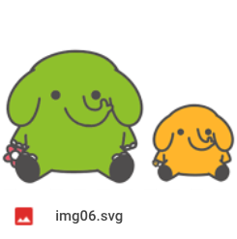
7 | G0201.Web申込み専用ページログイン画面 | 個人情報入力画面から遷移してきた場合の 「ログイン」もしくは「外部認証ログイン」ボタン押下後のアカウント情報と試算情報が一致しない時 | 試算した生年月日と性別とアカウントの生年月日と性別が一致しないとき |  |  | {メッセージ仕様書参照} |  | img06.svg
8 | G0202.Web申込み専用ページトップ画面 | 「お手続きを再開する」押下後のエラー時 | 現在のお申込みでは再開できない旨を表示 |  |  | {メッセージ仕様書参照} |  | img06.svg
9 | G0204.Web申込み専用ページメッセージBox詳細画面 | 不備対応が必要な場合の「送信する」押下後の確認画面OK後 | 回答を送信した旨を表示 |  |  | 不備に対しての回答を送信しました。 |  | img04.svg
10 |  | 払込経路対応後(SBPS登録) 成功時 | 払込経路の登録が完了した旨を表示 |  |  | 支払方法の登録が完了しました。 |  | img04.svg
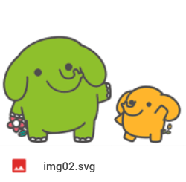
11 |  | 払込経路対応後 (SBPS登録) エラー時 | 払込経路の登録が失敗した旨を表示 |  |  | {メッセージ仕様書参照} |  | img06.svg
12 | G0208.Web申込み専用ページ特別条件付・承諾画面 | 「取り消す」押下後の確認画面OK後 | 申込みを取り消した旨を表示 |  |  | お申し込みを取り消ししました。 |  | img06.svg
13 |  | PCでの「コールセンターに相談」押下時 | コールセンターの番号を記載した内容を表示 |  |  | コールセンター（xxx-xxxx-xxxx）に電話をお願い致します |  | img02.svg
14 | G0210.Web申込み専用ページ 特別条件付・承諾対応確認画面 | 「お申込みを完了する」押下後の確認画面OK後 | 申込完了を表示 |  |  | 特別条件の承諾を承りました。 審査を再開しますので、もうしばらくお待ち下さい。 |  | img04.svg
15 | G0212.Web申込み専用ページパスワード変更画面(未ログイン) | 「送信する」で正常処理の完了時 | 新しいパスワードを記載したメールが送信された旨を表示 |  |  | パスワード変更のためのURLを記載したメールを送信いたしました。 URLからアクセスしてパスワード変更を完了してください。 |  | img03.svg
16 |  | 「送信する」でエラー時 | エラーメッセージの表示 |  |  | {APIエラーメッセージ} |  | img06.svg
17 | G0213.Web申込み専用ページパスワード変更確認画面 | 「変更する」押下後の変更処理完了時 | パスワードの変更が完了した旨を表示 |  |  | パスワードの変更が完了しました。 |  | img04.svg
18 |  | 「変更する」押下後のパスワード変更APIでのエラー時 | パスワードの変更に失敗した旨を表示 |  |  | {APIエラーメッセージ} |  | img06.svg
19 | G0214.Web申込み専用ページメールアドレス変更画面 | 「変更する」で正常処理の完了時 | メールアドレス変更の確認用URLが記載されたメールが送信された旨を表示 |  |  | メールアドレスの変更を確認していただくメールを送信しました。 送付しましたメールに記載されているURLより、メールアドレスの変更を確定してください。 |  | img03.svg | 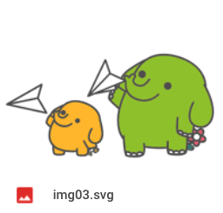
20 |  | 「送信する」でエラー時 | エラーメッセージの表示 |  |  | {APIエラーメッセージ} |  | img06.svg
21 | G0215.Web申込み専用ページメールアドレス変更確認画面 | 「ログイン」押下後の変更処理完了時 | メールアドレスの変更が完了した旨を表示 |  |  | メールアドレスの変更が完了しました。 |  | img04.svg
22 |  | 「ログイン」押下後のメールアドレス変更APIでのエラー時 | メールアドレスの変更に失敗した旨を表示 |  |  | {APIエラーメッセージ} |  | img06.svg
23 | G0216.Web申込み専用ページパスワード変更画面 | 「変更」押下後の変更処理完了時 | パスワードの変更が完了した旨を表示 |  |  | パスワードの変更が完了しました。 |  | img04.svg
24 |  | 「変更」押下後のパスワード変更APIでのエラー時 | パスワードの変更に失敗した旨を表示 |  |  | {APIエラーメッセージ} |  | img06.svg
25 | G0126.システムメンテナンス画面 | メンテナンス時間帯の時 | メンテナンス時間帯の旨を表示 |  | ただいまの時間 (午前2:00-午前5:00) メンテナンス中です | お申込み途中のお客様は、メンテナンス時間終了後にWeb申込み専用ページから再開することができます。 恐れ入りますが、しばらくお待ちください。 |  | img05.svg | 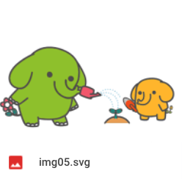
26
27
28
29
30
31
32
33
34
35
36

強制遷移エラー画面一覧
強制遷移エラー画面一覧 |  | システム |  | 画面名 |  |  | 画面ID
 |  | Webダイレクト販売 |  | 共通画面仕様 |  |  | G199
No | 画面名 | トリガー | 概要 |  | 見出し | 本文 |  | 画像ファイル名

整理中
1
2
3
4
5
6
7
8
9
10
11
12

完了画面一覧
完了画面一覧 |  | システム |  | 画面名 |  |  | 画面ID
 |  | Webダイレクト販売 |  | 共通画面仕様 |  |  | G199
No | 画面名 | トリガー | 概要 |  | 見出し | 本文 |  | ボタン | ボタンの遷移先 | 画像ファイル名

1 | パスワード変更完了画面 | パスワード変更完了後(G0213から遷移) | パスワードの変更を伝える |  | パスワードの変更が 完了しました | - |  | Web申込み専用ページ ログイン画面へ | G0201 Web申込み専用ページ ログイン画面 | img02.svg
2 | 本人確認書類アップロード完了画面 | Web申込専用ページにて本人確認書類提出完了後(G0206から遷移) | 本人確認書類の完了を伝える |  | 本人確認書類のアップロードが 完了しました | - |  | メッセージに戻る | G0203 Web申込み専用ページ メッセージBOX画面 | img02.svg
3 | メールアドレス変更完了画面 | メールアドレス変更完了後(G0215から遷移) | メールアドレスの完了を伝える |  | メールアドレスの変更が 完了しました | - |  | Web申込み専用ページへ | G0202 Web申込み専用ページ トップ画面 | img02.svg
4
5
6
7
8
9
10
11

整理中

【参考】補足説明ポップアップの表示仕様
補足説明画面の表示に関する仕様

外部静的HTMLファイルの保管は公式HP側
各画面の呼び出し処理の際に以下のパラメータを指定し、補足説明画面（ポップアップ）にて表示を行う。
パラメータ | 例
タイトル | 入院給付金はいくら必要ですか？
URI | 外部静的HTMLファイルのパス

共通項目の仕様
・タイトルは呼び出し元から文字指定
・タイトル右のバツマークは共通処理として補足説明画面を閉じるアクション
・内容は外部静的HTMLファイルを呼び出し、内部スクロール可にする
・下部のボタン（閉じるやその他必要に応じて表示）は内部スクロールの下部に表示（スクロールがある場合ファーストビューでは見えない）

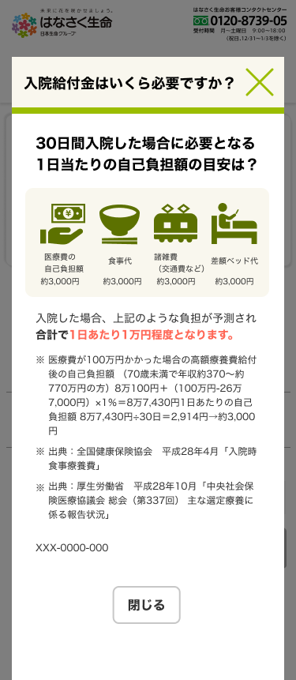

呼び出し元から文字指定
共通処理で補足説明画面を閉じる

内部スクロール

外部静的HTMLファイルにBODY部

閉じるボタン（他のポップアップでは閉じるではなく確定だったりする場合があるが、基本的には内部スクロール内の下側に配置）

____共通画面仕様書
____共通画面仕様書 |  | システム | 画面名
 |  | Webダイレクト販売 | 共通画面仕様
No | 画面名 | 内容

過去の内容につき不要
1 | 補足説明画面 | 各入力項目の詳細情報を表示する画面である。 各表示情報は静的な外部htmlファイルとして管理を行い、各呼び出しボタンでは対象となる外部ファイルのパスを指定し、表示時に対象パスの外部htmlファイルを読み込み表示を行う。 各表示情報をメンテナンスする場合は外部htmlファイルを修正する。
2 | 確認画面 | 表示元のボタンの処理に応じて「はい」「いいえ」でのユーザーのアクションを求める画面である。 「表示するメッセージ」は静的な外部htmlファイルとして管理を行い、各呼び出しボタンでは対象となる外部ファイルのパスを指定し、表示時に対象パスの外部htmlファイルを読み込み表示を行う。 各表示情報をメンテナンスする場合は外部htmlファイルを修正する。 「はい押下時のコールバック関数」は呼び出しボタン時に指定を行う。 ・「はい」押下時 表示元のボタンの処理を続行する ・「いいえ」押下時 表示元のボタンの処理は行わない
3 | 通知画面 | 表示元のボタンの処理によってユーザーにメッセージを表示する画面である。 各表示情報は静的な外部htmlファイルとして管理を行い、各呼び出しボタンでは対象となる外部ファイルのパスを指定し、表示時に対象パスの外部htmlファイルを読み込み表示を行う。 各表示情報をメンテナンスする場合は外部htmlファイルを修正する。 「閉じる」ボタンで当通知画面を非表示にする
4 | エラー画面 | 予期せぬエラーや登録することのできないデータを保存しようとしたときに表示する画面である。 エラー画面は主に2種類表示する。 ・ポップアップエラー画面 ・強制遷移エラー画面 各表示情報は静的な外部htmlファイルとして管理を行い、各呼び出しボタンでは対象となる外部ファイルのパスを指定し、表示時に対象パスの外部htmlファイルを読み込み表示を行う。 ポップアップエラー画面は「閉じる」ボタンで当通知画面を非表示にする。 遷移はせずポップアップが表示された画面にとどまる、 強制遷移エラー画面は画面下部に表示されるボタン押下後、該当の画面に遷移する。

